상품제안서
친환경 종이컵 13,10,8온스(테이크아웃) | 상품코드: S12445

 |  |  |  |  |  |  | 02-713-8555 | www.synergygift.co.kr
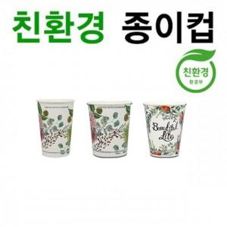

【상세/제작정보】

【인쇄/포장옵션】 | 풀칼라 / 포장불가능

【공급단가】 | 수량 | 1,000~ | 2,000~ | 3,000~ | 5,000~ | 10,000~
*VAT별도 | 13온스 | 220원 | 220원 | 210원 | 200원 | 190원
 | 10온스 | 200원 | 190원 | 180원 | 180원 | 170원
 | 8온스 | 180원 | 180원 | 170원 | 160원 | 160원

【상품 URL】 | https://www.synergygift.co.kr:443/src/goods_detail.php?gdno=19082

